2020_05_data
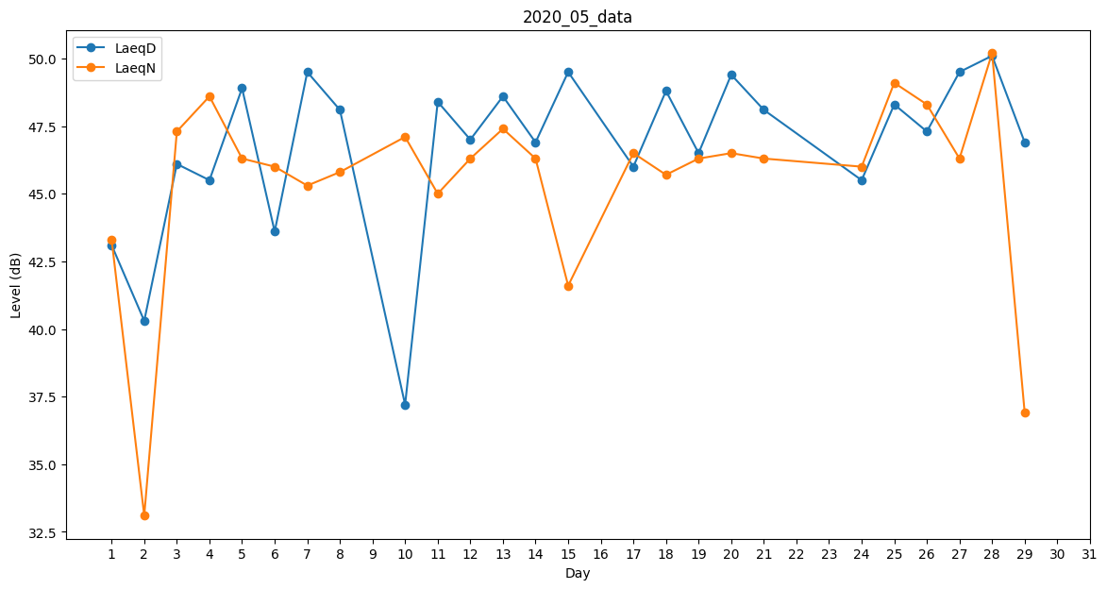
Day | LaeqD | LaeqN
1 | 43.1 | 43.3
2 | 40.3 | 33.1
3 | 46.1 | 47.3
4 | 45.5 | 48.6
5 | 48.9 | 46.3
6 | 43.6 | 46
7 | 49.5 | 45.3
8 | 48.1 | 45.8
9 | 45.8 | 0
10 | 37.2 | 47.1
11 | 48.4 | 45
12 | 47 | 46.3
13 | 48.6 | 47.4
14 | 46.9 | 46.3
15 | 49.5 | 41.6
16 | 48 | 0
17 | 46 | 46.5
18 | 48.8 | 45.7
19 | 46.5 | 46.3
20 | 49.4 | 46.5
21 | 48.1 | 46.3
22 | 49 | 0
23 | 43.7 | 0
24 | 45.5 | 46
25 | 48.3 | 49.1
26 | 47.3 | 48.3
27 | 49.5 | 46.3
28 | 50.1 | 50.2
29 | 46.9 | 36.9
30 | 43.1 | 0
31 | 44.3 | 0

